Sheet
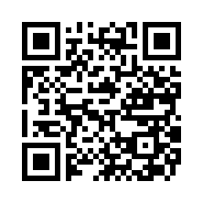
本体Gr_製造チェックシート
カメラ起動用QRコード

 | 2025年8月1次

 | 25DKH021

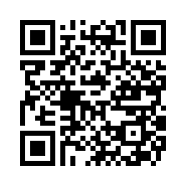
本体Gr_製造チェックシート
カメラ起動用QRコード

 | 2025年8月1次

 | 25DKH022

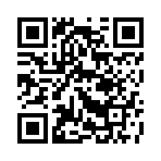
本体Gr_製造チェックシート
カメラ起動用QRコード

 | 2025年8月1次

 | 25SKH101

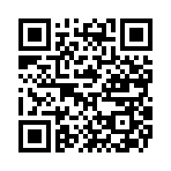
本体Gr_製造チェックシート
カメラ起動用QRコード

 | 2025年8月1次

 | 25SKH102

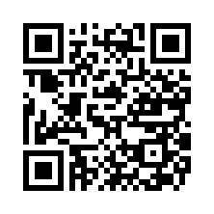
本体Gr_製造チェックシート
カメラ起動用QRコード

 | 2025年8月1次

 | 25SKH103

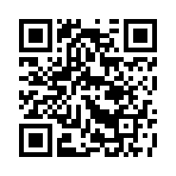
本体Gr_製造チェックシート
カメラ起動用QRコード

 | 2025年8月1次

 | 25SKH104

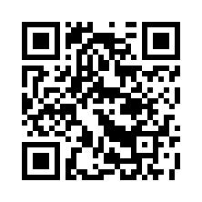
本体Gr_製造チェックシート
カメラ起動用QRコード

 | 2025年8月1次

 | 25SKH108

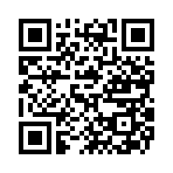
本体Gr_製造チェックシート
カメラ起動用QRコード

 | 2025年8月2次

 | 25DKH001

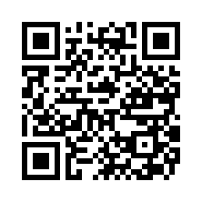
本体Gr_製造チェックシート
カメラ起動用QRコード

 | 2025年8月2次

 | 25DKH002

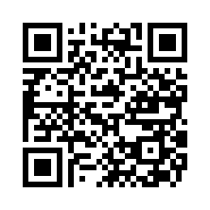
本体Gr_製造チェックシート
カメラ起動用QRコード

 | 2025年8月2次

 | 25DKH003

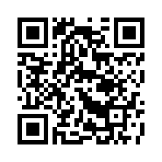
本体Gr_製造チェックシート
カメラ起動用QRコード

 | 2025年8月2次

 | 25DKH004

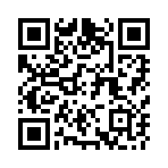
本体Gr_製造チェックシート
カメラ起動用QRコード

 | 2025年8月2次

 | 25SKH111

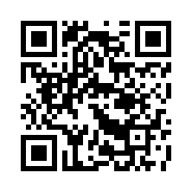
本体Gr_製造チェックシート
カメラ起動用QRコード

 | 2025年8月2次

 | 25SKH112

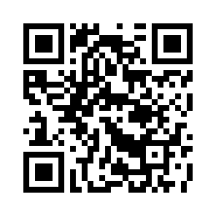
本体Gr_製造チェックシート
カメラ起動用QRコード

 | 2025年8月2次

 | 25SKH113

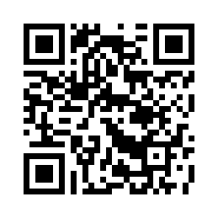
本体Gr_製造チェックシート
カメラ起動用QRコード

 | 2025年8月2次

 | 25SKH114

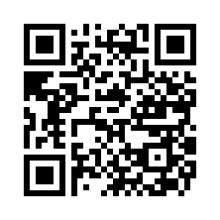
本体Gr_製造チェックシート
カメラ起動用QRコード

 | 2025年8月3次

 | 25DKH005

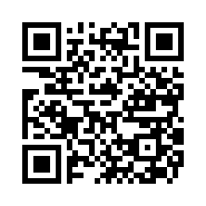
本体Gr_製造チェックシート
カメラ起動用QRコード

 | 2025年8月3次

 | 25DKH006

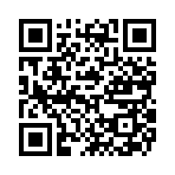
本体Gr_製造チェックシート
カメラ起動用QRコード

 | 2025年8月3次

 | 25DKH007

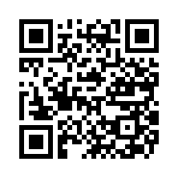
本体Gr_製造チェックシート
カメラ起動用QRコード

 | 2025年8月3次

 | 25DKH008

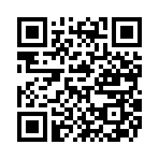
本体Gr_製造チェックシート
カメラ起動用QRコード

 | 2025年8月3次

 | 25SKH115

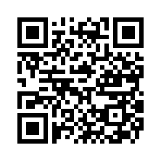
本体Gr_製造チェックシート
カメラ起動用QRコード

 | 2025年8月3次

 | 25SKH116

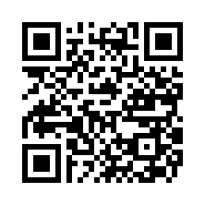
本体Gr_製造チェックシート
カメラ起動用QRコード

 | 2025年8月3次

 | 25SKH117

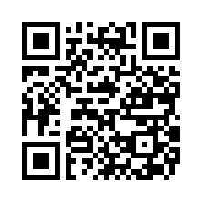
本体Gr_製造チェックシート
カメラ起動用QRコード

 | 2025年8月3次

 | 25SKH118

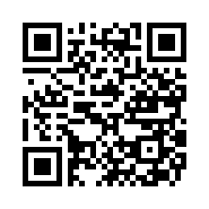
本体Gr_製造チェックシート
カメラ起動用QRコード

 | 2025年8月4次

 | 25DKH009

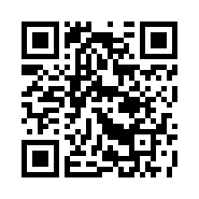
本体Gr_製造チェックシート
カメラ起動用QRコード

 | 2025年8月4次

 | 25DKH010

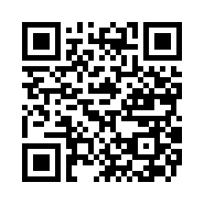
本体Gr_製造チェックシート
カメラ起動用QRコード

 | 2025年8月4次

 | 25DKH011

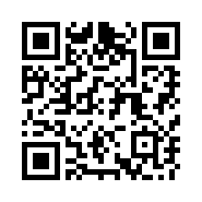
本体Gr_製造チェックシート
カメラ起動用QRコード

 | 2025年8月4次

 | 25DKH012

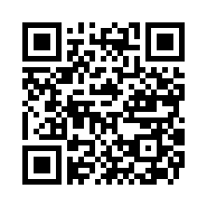
本体Gr_製造チェックシート
カメラ起動用QRコード

 | 2025年8月4次

 | 25SKH109

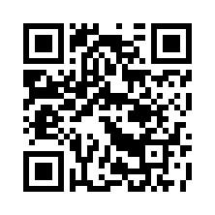
本体Gr_製造チェックシート
カメラ起動用QRコード

 | 2025年8月4次

 | 25SKH110

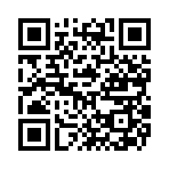
本体Gr_製造チェックシート
カメラ起動用QRコード

 | 2025年8月4次

 | 25SKH119

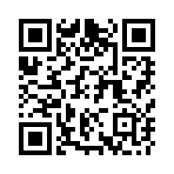
本体Gr_製造チェックシート
カメラ起動用QRコード

 | 2025年8月4次

 | 25SKH120

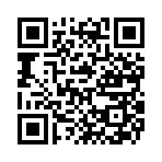
本体Gr_製造チェックシート
カメラ起動用QRコード

 | 2025年8月4次

 | 25SKH121

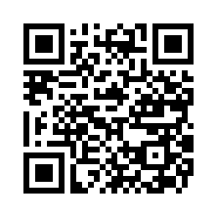
本体Gr_製造チェックシート
カメラ起動用QRコード

 | 2025年8月4次

 | 25SKH122

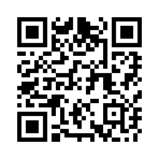
本体Gr_製造チェックシート
カメラ起動用QRコード

 | 2025年8月5次

 | 25DKH013

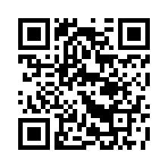
本体Gr_製造チェックシート
カメラ起動用QRコード

 | 2025年8月5次

 | 25DKH014

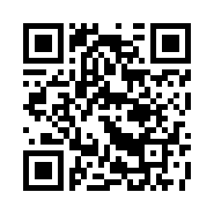
本体Gr_製造チェックシート
カメラ起動用QRコード

 | 2025年8月5次

 | 25DKH015

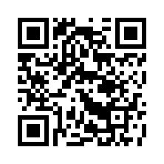
本体Gr_製造チェックシート
カメラ起動用QRコード

 | 2025年8月5次

 | 25DKH016

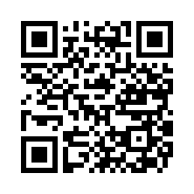
本体Gr_製造チェックシート
カメラ起動用QRコード

 | 2025年8月5次

 | 25SKH123

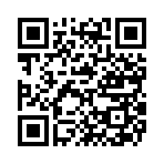
本体Gr_製造チェックシート
カメラ起動用QRコード

 | 2025年8月5次

 | 25SKH124

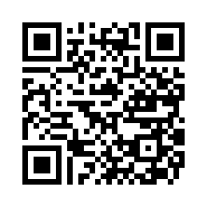
本体Gr_製造チェックシート
カメラ起動用QRコード

 | 2025年8月5次

 | 25SKH125

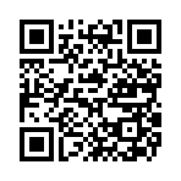
本体Gr_製造チェックシート
カメラ起動用QRコード

 | 2025年8月5次

 | 25SKH126

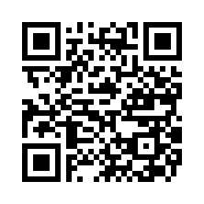
本体Gr_製造チェックシート
カメラ起動用QRコード

 | 2025年8月6次

 | 25DKH017

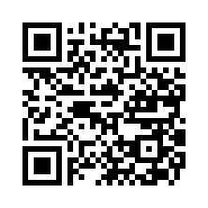
本体Gr_製造チェックシート
カメラ起動用QRコード

 | 2025年8月6次

 | 25DKH018

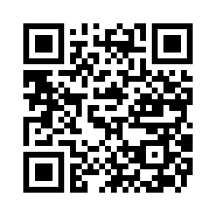
本体Gr_製造チェックシート
カメラ起動用QRコード

 | 2025年8月6次

 | 25DKH019

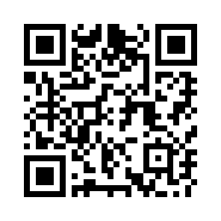
本体Gr_製造チェックシート
カメラ起動用QRコード

 | 2025年8月6次

 | 25DKH020

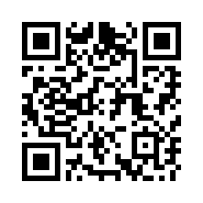
本体Gr_製造チェックシート
カメラ起動用QRコード

 | 2025年8月6次

 | 25DKH030

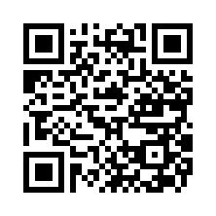
本体Gr_製造チェックシート
カメラ起動用QRコード

 | 2025年8月6次

 | 25DKH031

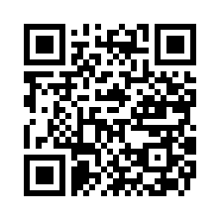
本体Gr_製造チェックシート
カメラ起動用QRコード

 | 2025年8月6次

 | 25DKH032

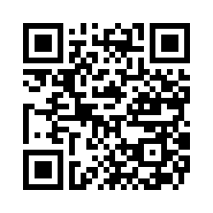
本体Gr_製造チェックシート
カメラ起動用QRコード

 | 2025年8月6次

 | 25SKH107

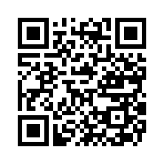
本体Gr_製造チェックシート
カメラ起動用QRコード

 | 2025年8月6次

 | 25SKH127


本体Gr_製造チェックシート
カメラ起動用QRコード

 | 2025年8月6次

 | 25SKH128


本体Gr_製造チェックシート
カメラ起動用QRコード

 | 2025年8月6次

 | 25SKH129


本体Gr_製造チェックシート
カメラ起動用QRコード

 | 2025年8月6次

 | 25SKH130


本体Gr_製造チェックシート
カメラ起動用QRコード

 | 2025年8月7次

 | 25DKH023


本体Gr_製造チェックシート
カメラ起動用QRコード

 | 2025年8月7次

 | 25DKH024


本体Gr_製造チェックシート
カメラ起動用QRコード

 | 2025年8月7次

 | 25DKH025


本体Gr_製造チェックシート
カメラ起動用QRコード

 | 2025年8月7次

 | 25DKH026


本体Gr_製造チェックシート
カメラ起動用QRコード

 | 2025年8月7次

 | 25DKH036


本体Gr_製造チェックシート
カメラ起動用QRコード

 | 2025年8月7次

 | 25DKH037


本体Gr_製造チェックシート
カメラ起動用QRコード

 | 2025年8月7次

 | 25SKH131


本体Gr_製造チェックシート
カメラ起動用QRコード

 | 2025年8月7次

 | 25SKH132


本体Gr_製造チェックシート
カメラ起動用QRコード

 | 2025年8月7次

 | 25SKH133


本体Gr_製造チェックシート
カメラ起動用QRコード

 | 2025年8月7次

 | 25SKH134


本体Gr_製造チェックシート
カメラ起動用QRコード

 | 2025年8月8次

 | 25DKH027


本体Gr_製造チェックシート
カメラ起動用QRコード

 | 2025年8月8次

 | 25DKH028


本体Gr_製造チェックシート
カメラ起動用QRコード

 | 2025年8月8次

 | 25DKH029


本体Gr_製造チェックシート
カメラ起動用QRコード

 | 2025年8月8次

 | 25DKH033


本体Gr_製造チェックシート
カメラ起動用QRコード

 | 2025年8月8次

 | 25DKH034


本体Gr_製造チェックシート
カメラ起動用QRコード

 | 2025年8月8次

 | 25DKH035


本体Gr_製造チェックシート
カメラ起動用QRコード

 | 2025年8月8次

 | 25DKH038


本体Gr_製造チェックシート
カメラ起動用QRコード

 | 2025年8月8次

 | 25SKH106


本体Gr_製造チェックシート
カメラ起動用QRコード

 | 2025年8月8次

 | 25SKH135


本体Gr_製造チェックシート
カメラ起動用QRコード

 | 2025年8月8次

 | 25SKH136


本体Gr_製造チェックシート
カメラ起動用QRコード

 | 2025年8月8次

 | 25SKH137


本体Gr_製造チェックシート
カメラ起動用QRコード

 | 2025年8月8次

 | 25SKH138

